8
８ 年代別投票率に関する調（小選挙区）
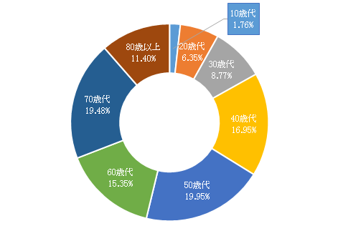

投票総数
92,606人

 | 10歳代 | 20歳代 | 30歳代 | 40歳代 | 50歳代 | 60歳代 | 70歳代 | 80歳以上 | 合計
投票者数（人） | 1,627 | 5,877 | 8,121 | 15,693 | 18,472 | 14,218 | 18,041 | 10,557 | 92,606
投票者数の割合 | 1.76% | 6.35% | 8.77% | 16.95% | 19.95% | 15.35% | 19.48% | 11.40% | 100.00%
※ 在外投票を除く

25
25 投票方法に関する調（小選挙区）

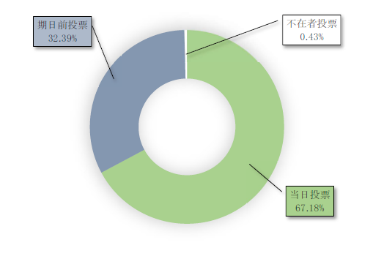

 | 当日投票 | 期日前投票 | 不在者投票 | 総数
投票者数 | 62,211 | 29,994 | 401 | 92,606
投票方法の割合 | 67.18% | 32.39% | 0.43% | 100%
※ 在外投票を除く

